RSSI공식
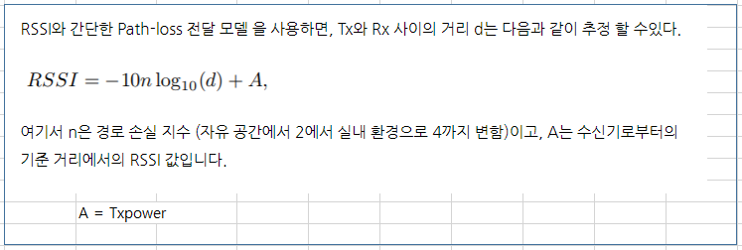
 |  |  |  |  |  |  |  |  |  | protected static double calculateDistance(int txPower, double rssi) {
 |  |  |  |  |  |  |  |  |  | if (rssi == 0) {
 |  |  |  |  |  |  |  |  |  | return -1.0; // if we cannot determine distance, return -1.
 |  |  |  |  |  |  |  |  |  | }

 |  |  |  |  |  |  |  |  |  | double ratio = rssi*1.0/txPower;
 |  |  |  |  |  |  |  |  |  | if (ratio < 1.0) {
 |  |  |  |  |  |  |  |  |  | return Math.pow(ratio,10);
 |  |  |  |  |  |  |  |  |  | }
 |  |  |  |  |  |  |  |  |  | else {
 |  |  |  |  |  |  |  |  |  | double accuracy = (0.89976)*Math.pow(ratio,7.7095) + 0.111;
 |  |  |  |  |  |  |  |  |  | return accuracy;
 | D = 10 ^ ( (TXpower-RSSI) / (10*n) ) |  |  |  |  |  |  |  |  | }
 |  |  |  |  |  |  |  |  |  | } | double ratio = rssi*1.0/txPower;
 | d = | Math.pow(10,((Txpower-RSSI)/(10 *2))) |  |  | RSSI | 20 |  |  |  | 1.111 | Math.pow(ratio,10);
 | d = | 0.79432823472 |  |  | Txpower | 18 | 신호세기 |  |  | 2.868 | accuracy = (0.89976)*Math.pow(ratio,7.7095) + 0.111;
 |  |  |  |  | n | 2 | 전파손실 |  |  | 2.138

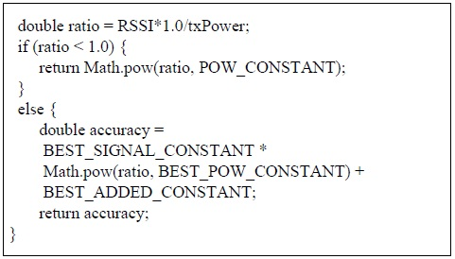

 | Friis 공식

 |  | C는 전파의 속도이고, f는 주파수이다 |  |  | f | 2.405 | GHz
 |  | L 이동 개체가 송신한 신호의 손실 |  | 32kbyte/s | c | 256 | kbps

 | d = | 84.749129335 |  |  | log25 = A |  | 2^A=5

[표 1.] RSSI 거리 계산 상수 |  |  |  |  |  | 표 2.] 비콘 사양 및 실험 환경 |  |  |  |  |  | [표 3.] TX Power 실험 결과 유효 범위
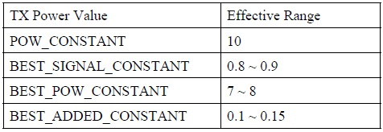

 |  |  |  |  |  | 표 2는 실험에 사용된 비콘의 사양과 실측 실험에 적용된 비콘의 환경 설정이다. |  |  |  |  |  | 표 3에는 실측 실험을 통해 얻은 TX Power 별 RSSI 수신 신호의 유효 범위를 나타내었다.

 |  |  | d1 |  | x1 | 22 | y1 | 22 |  | 180
d1^2 = (x -x1)^2 + (y -y1)^2 |  |  | d2 |  | x2 | 4 | y2 | 4 |  | 180
d2^2 = (x -x2)^2 + (y -y2)^2 |  |  | d3 |  | x3 | 28 | y3 | 4 |  | 180
d3^2 = (x -x3)^2 + (y -y3)^2 |  |  |  |  | x | 16 | y | 10

d1^2 = x^2 + y^2 |  |  |  | x | d1 | 2680 |  | x= | 3,944.73
d2^2 = (x -x2)^2 + y ^2 |  |  |  |  | d2 | 3373
d3^2 = (x -x3)^2 + (y -y3)^2 |  |  |  |  | x | 12 |  | y= | 2,894.56
 |  |  |  |  | y | 5 |  |  | 3,944.73
 |  |  |  |  | A | 500 |  |  | 3,944,729.00 | d1^2 - d2^2 + A^2
 |  |  |  |  |  |  |  |  | 1,000.00 | 2A

